표지
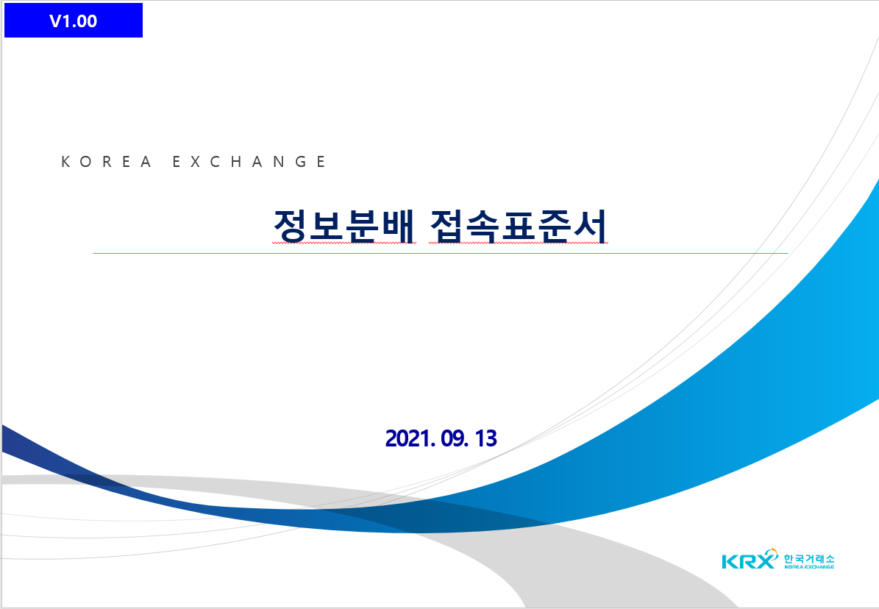
V1.06

차세대 시장시스템 개발
접속표준서(정보분배)

별 첨

2025. 10. 27

